견적서_벤더 송부용 (신형식)
공간의 가치를 높이는 주방가구 솔루션 대표번호: 1877-8204
KCC글라스 HomeCC 주방가구 견적서

기본 정보
견적번호 | EH-2604-02-000 |  | Line_up |  |  | H-Line | 영업소 |  | 경기남부 |  |  | 순번입력 |  | 0
파트너명 | 티유 |  | 파트너연락처 |  |  |  | 영업소 담당 |  | 김민성 |  |  | 설계/견적담당 |  | 최현지
현장주소 | 서울 금천구 은행나무로 12길 37, 3F |  |  |  |  |  |  |  |  |  |  | 연락처 |  | 010-8098-6606
견적작성일 | 2026-04-06 |  | 견적유효기간 |  |  | 견적일로부터 1개월 | 시공예정일 |  | 4월 중순 |  |  | 거주여부 |  | X
현장유형 | ATP |  | E/V |  |  | ○ | 사다리차 |  | X |  |  | 철거여부 |  | ○
금액 총계 |  |  | 6,787,854(부가세포함)

견적 내역 |  |  |  |  |  |  |  |  |  |  |  |  |  |  |  | 단위 : 원(VAT 별도)
구분 |  |  |  | 제품명 |  |  |  | 사이즈 |  | 수량 | 단위 |  | 공급가액 |  | 비고

주방 | 목대 | 도어 |  | 미스티그레이 |  |  |  |  |  | 1 | M |  | 2,169,043
(main) |  | 몸통 |  | 진그레이
 | 상판 | 국산MMA |  | 크리스탈 12T |  |  |  |  |  | 3.1 | M |  | 736,000
 | 기기/옵션 | 쿡탑 |  | EFIH_X3000 GY(인덕션) |  |  |  |  |  | 1 | EA |  | 422,000
 |  | 후드 |  | HSH-BR600 |  |  |  |  |  | 1 | EA |  | 73,400
 |  | 수전 |  | SB2-3000 |  |  |  |  |  | 1 | EA |  | 66,400
 |  | 싱크볼 |  | EFS-SQSR780(K) 1.0t _ |  |  |  |  |  | 1 | EA |  | 127,400
주방가구 소계 |  |  |  |  |  |  |  |  |  |  |  |  | 3,594,243
현관장 | 목대 | 도어 |  | 미스티그레이 |  |  |  | W1050 |  | 1 | M |  | 426,533
 |  | 몸통 |  | 진그레이
기기/옵션 이미지 확인 | 쿡탑 |  |  |  | 후드 |  |  | 수전 |  |  |  | 씽크볼
 | EFIH_X3000 GY(인덕션) |  |  |  | HSH-BR600 |  |  | SB2-3000 |  |  |  | EFS-SQSR780(K) 1.0t _
 | 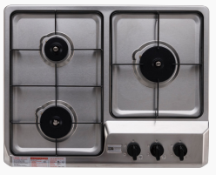 #N/A |  |  |  | 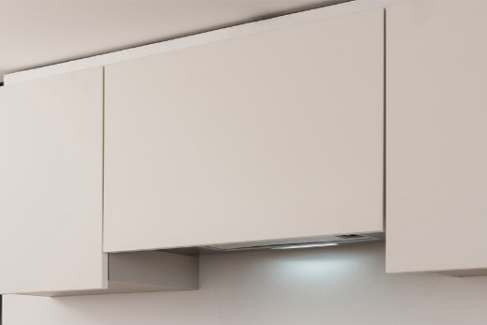 #N/A |  |  | 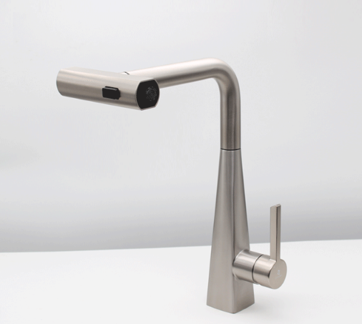 #N/A |  |  |  | 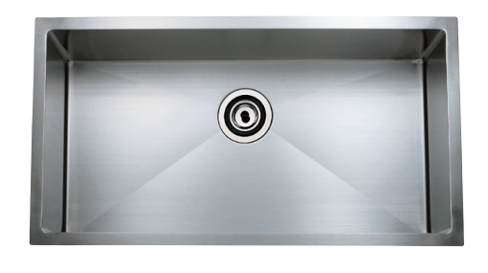 #N/A

견적 항목 | 자재비 |  |  |  |  |  |  |  |  |  |  |  | 4,020,776
 | 시공비 |  |  |  |  |  |  |  |  |  |  |  | 1,050,000
 | 타일 시공비(철거, 수도내림 포함) |  |  |  |  |  |  |  |  |  |  |  | 850,000
 | 물류+양중 |  |  |  |  |  |  |  |  |  |  |  | 250,000
 | 합계 (VAT별도) |  |  |  |  |  |  |  |  |  |  |  | 6,170,776
 | VAT |  |  |  |  |  |  |  |  |  |  |  | 617,078
본 견적은 상담 기준으로 작성된 금액이며, 현장 실측 및 설계 변경에 따라 일부 조정될 수 있습니다. 본 견적서의 유효기간은 발행일로부터 30일입니다.

